P150
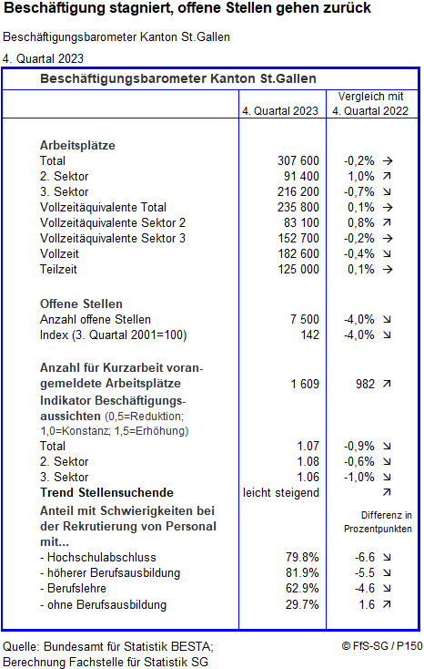

Im Kanton St.Gallen stieg das Beschäftigungsvolumen per Ende des 4. Quartals 2023 gegenüber dem Vorjahresquartal (4. Quartal 2022) um 0,1 Prozent. Im Industrie- und Gewerbesektor ist das Total der Vollzeitäquivalente um 0,8 Prozent gestiegen. Im Dienstleistungssektor ergab sich im Jahresvergleich eine Abnahme um 0,2 Prozent. Dies ist nach mehr als zwei Jahren deutlichen Wachstums der erste Rückgang in dritten Sektor. Zahl der Beschäftigten wächst nur bei Frauen Per Ende des 4. Quartals 2023 ist die Zahl der Beschäftigten in Teilzeit gegenüber dem Vorjahr praktisch gleich geblieben und liegt bei 125'000, die Zahl der beschäftigten Männer ist um 2'300 gesunken (-1,3%), diejenige der Frauen um 1'700 gestiegen (+1,2%). Die Veränderungen betreffen jeweils sowohl den Bereich der Vollzeit- wie auch der Teilzeitbeschäftigungsverhältnisse.
Aussichten sprechen für moderates Beschäftigungswachstum Auf die Frage nach der voraussichtlichen Beschäftigungsentwicklung im nächsten Quartal meldeten am Ende des vierten Quartals 2023 gut drei Viertel der Unternehmen (gewichtet nach der Zahl der Beschäftigten) eine Beibehaltung des aktuellen Personalbestandes, während ein knappes Fünftel eine Erhöhung und 4,6 Prozent eine Reduktion erwarten. Der auf diesen Angaben basierende Index der Beschäftigungsaussichten steht für den Kanton St.Gallen bei 1,07 und damit etwas höher als für die Schweiz (1,05). Dies lässt eine moderate Zunahme der Gesamtbeschäftigung im vierten Quartal 2023 erwarten - in Industrie und Gewerbe wie auch bei den Dienstleistungen. Im Vergleich zum Vorjahr ist der Indikator in beiden Sektoren und damit auch gesamthaft leicht gesunken. Zahl der offenen Stellen im Kanton St.Gallen sinkt auf hohem Niveau Die Zahl der offenen Stellen ist im Kanton St.Gallen zwischen den vierten Quartalen 2022 und 2023 um 300 oder 4,0 Prozent auf 7'500 gesunken und bewegt sich damit seit sieben Quartalen in einem Band zwischen 7'200 und 7'800. Gesamtschweizerisch ist der Wert im Vorjahresvergleich um neun Prozent gesunken. Damit liegt er wieder gleich hoch wie vor zwei Jahren. Qualifizierte sind für die Unternehmen schwer zu finden Bei den im Verlauf des 4. Quartals 2023 erfolgten Personalrekrutierungen meldete im Vergleich zum Vorjahresquartal ein tieferer Prozentsatz der Unternehmen Schwierigkeiten bei der Personalsuche. Am anspruchsvollsten ist es, gut ausgebildetes Personal zu finden.
Hier erfahren Sie, wie das Beschäftigungsbarometer berechnet wird
statistik/metainformationen/beschaeftigungsbarometer.html

Publikationsdatum: | 2024-02-23
Nächste Aktualisierung geplant: | 2024-05-24

